画面设计
商城基本设计 |  |  |  |  |  |  | 商城名 | 找靓机 | 创建日期 | 2019-12-23
 |  |  |  |  |  |  |  |  | 创建者 | 李慢慢
更新履历 |  |  |  |  |  |  | 商城名 | 找靓机 | 更新日期
 |  |  |  |  |  |  |  |  | 更新者
1. 页面设计
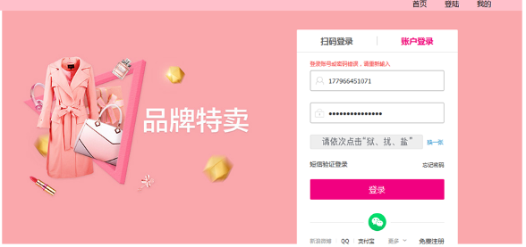
用户登录

手机号输入框

密码输入框

登陆按钮

2. 画面项目
 |  | 2-1 表示项目

 |  |  | 项目名称 |  | 项目设定
 |  |  | 用户登录 |  | 账号登录
 |  | 2-2 控件

 |  | 控件名称 |  | 控件类型 |  | 功能
 |  | 登录按钮 |  | 按钮 |  | 进行页面跳转
 |  | 手机号输入框 |  | 输入框 |  | 输入手机号，默认为空
 |  | 密码输入框 |  | 输入框 |  | 输入密码，默认为空

3. 事件
 | 1.获取所有message数据并存放于session中
 | 2.当密码和手机号正确时，点击登录按钮，根据验证结果进行页面跳转 sql文参考

